Ergebnisse
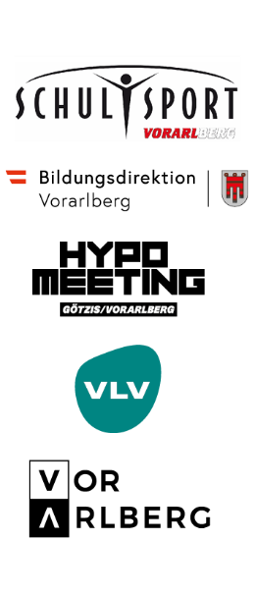
 | Kids' Athletics Challenge 2026

 | Schule:
 | Verantwortliche/r:
 | Adresse:
 | PLZ, Ort:
 | Telefonnummer:
 | E-Mail:

 | Punktetabelle
 |  |  | Messen in cm |  | Messen in Sekunden und Hundertstel |  | Messen in cm
 | Name: | Klasse | Dreisprung Stand | Punkte | Frequenz- lauf | Punkte | Ballwurf Kniestand | Punkte | Gesamt- punkte:
 | Max Musterkind | 1a | 356 | 213 | 21.35 | 200 | 453 | 469 | 882

1 |  |  |  | 0 |  | 0 |  | 0 | 0 | a | b | c
2 |  |  |  | 0 |  | 0 |  | 0 | 0 | 9.23076 | 26.7 | 1.835
3 |  |  |  | 0 |  | 0 |  | 0 | 0 | 0.188807 | 210 | 1.41
4 |  |  |  | 0 |  | 0 |  | 0 | 0 | 56.0211 | 1.5 | 1.05
5 |  |  |  | 0 |  | 0 |  | 0 | 0
6 |  |  |  | 0 |  | 0 |  | 0 | 0
7 |  |  |  | 0 |  | 0 |  | 0 | 0
8 |  |  |  | 0 |  | 0 |  | 0 | 0
9 |  |  |  | 0 |  | 0 |  | 0 | 0
10 |  |  |  | 0 |  | 0 |  | 0 | 0
11 |  |  |  | 0 |  | 0 |  | 0 | 0
12 |  |  |  | 0 |  | 0 |  | 0 | 0
13 |  |  |  | 0 |  | 0 |  | 0 | 0
14 |  |  |  | 0 |  | 0 |  | 0 | 0
15 |  |  |  | 0 |  | 0 |  | 0 | 0
16 |  |  |  | 0 |  | 0 |  | 0 | 0
17 |  |  |  | 0 |  | 0 |  | 0 | 0
18 |  |  |  | 0 |  | 0 |  | 0 | 0
19 |  |  |  | 0 |  | 0 |  | 0 | 0
20 |  |  |  | 0 |  | 0 |  | 0 | 0
21 |  |  |  | 0 |  | 0 |  | 0 | 0
22 |  |  |  | 0 |  | 0 |  | 0 | 0
23 |  |  |  | 0 |  | 0 |  | 0 | 0
24 |  |  |  | 0 |  | 0 |  | 0 | 0
25 |  |  |  | 0 |  | 0 |  | 0 | 0
26 |  |  |  | 0 |  | 0 |  | 0 | 0
27 |  |  |  | 0 |  | 0 |  | 0 | 0
28 |  |  |  | 0 |  | 0 |  | 0 | 0
29 |  |  |  | 0 |  | 0 |  | 0 | 0
30 |  |  |  | 0 |  | 0 |  | 0 | 0
 |  |  |  |  |  |  | Schnitt |  | 0

